Hoja1
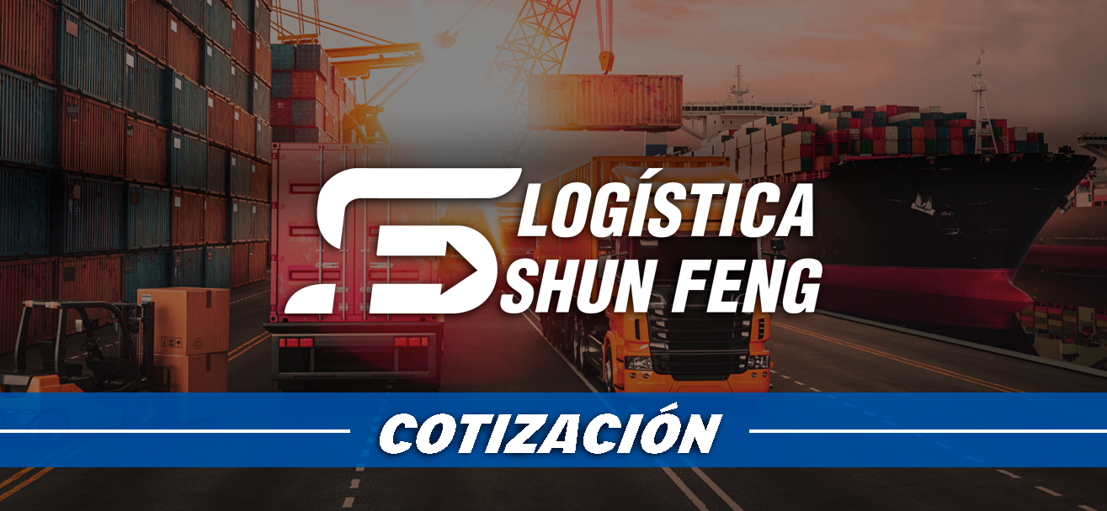
TRANSPORTE SHUN FENG
COTIZACIÓN P/P VENEZUELA
VALIDO DESDE: | 46058 |  |  | VENDEDOR: | 2-15
VALIDO HASTA: | N/A |  |  | COD. CLIENTE:
TIPO DE ENVIO: | P/P VENEZUELA |  |  | N° DE CONTACTO:

INFORMACIÓN DE CARGA
CTNS: |  | 1 |  | MERCANCIA: | equipos de fiesta
VOLUMEN (M3): |  | 0.286 |  | ENTREGA: | caracas
PESO BRUTO (KG): |  | 22.5 |  | UNIDADES:

DETALLES DEL PRESUPUESTO DEL FLETE
ITEMS | PRECIO UNI. |  | VOLUMEN | MODALIDAD |  | TOTAL
TARIFA MARITIMO | $780 |  | 0 | Caracas |  | $124.80
TARIFA TERRESTRE | $20 |  |  |  |  | $3.20
PAGO EXTRA
TOTAL ESTIMADO |  |  |  |  |  | $128.00

TERMINOS & CONDICIONES
*El peso por metro cubico se cubre hasta 499 kg/m3, cualquier exceso de peso se cobrará por separado. (500 kg-699 kg = 1,5 veces el costo del flete / más de 700 kg = 2 veces el costo del flete). *No se entregará direccion exacta del almacen de china hasta que se haya creado el codigo de cliente y la etiqueta del producto a enviar. *Los montos de estimados de envios, estan sujetos a cambios por algún tipo de inregularidad en el Packing List, al recibir la mercancía se medirá nuevamente a fin de corroborar a detalle cualquier tipo de cambio. *Si nota alguna discrepancia por favor cosultar con su asesor.

